1ページ
集 成 材 工 場 実 態 調 査 結 果

【 調査対象 ： 毎年３月末現在で、北海道が把握している集成材の生産事業を行っている工場 】

１ 工場数及び従業員数

○ 令和４年度の操業工場数は１１工場で、前年度より１工場減少しました。

○ 従業員数は合計１６３人で、前年度より１７人減少しました。

○ １工場当たりの従業員数は平均１４．８人で、前年度より０．２人減少しました。

○ 従業員数２０人以下の小規模な工場が、６割以上です。

表１－１ 年度別工場数及び従業員数
 |  |  |  |  |  |  |  |  |  | （単位：人、％）
年度 | 操業工場 |  | 従業員数
 |  |  | 常 雇 |  | 臨 時 |  | 合 計 |  | １工場当たり
 | 工場数 | 前年比 | 人 数 | 前年比 | 人 数 | 前年比 | 人 数 | 前年比 | 人 数 | 前年比
Ｈ24 | 19 | － | 295 | － | 17 | － | 312 | － | 16.4 | －
25 | 17 | 89.5 | 264 | 89.5 | 19 | 111.8 | 283 | 90.7 | 16.6 | 101.4
26 | 17 | 100.0 | 257 | 97.3 | 29 | 152.6 | 286 | 101.1 | 16.8 | 101.1
27 | 16 | 94.1 | 241 | 93.8 | 23 | 79.3 | 264 | 92.3 | 16.5 | 98.1
28 | 16 | 100.0 | 246 | 102.1 | 12 | 52.2 | 258 | 97.7 | 16.1 | 97.7
29 | 14 | 87.5 | 232 | 94.3 | 10 | 83.3 | 242 | 93.8 | 17.3 | 107.2
30 | 13 | 92.9 | 191 | 82.3 | 12 | 120.0 | 203 | 83.9 | 15.6 | 90.3
R元 | 12 | 92.3 | 179 | 93.7 | 15 | 125.0 | 194 | 95.6 | 16.2 | 103.5
2 | 12 | 100.0 | 173 | 96.6 | 14 | 93.3 | 187 | 96.4 | 15.6 | 96.4
3 | 12 | 100.0 | 166 | 96.0 | 14 | 100.0 | 180 | 96.3 | 15.0 | 96.3
4 | 11 | 91.7 | 151 | 91.0 | 12 | 85.7 | 163 | 90.6 | 14.8 | 98.8

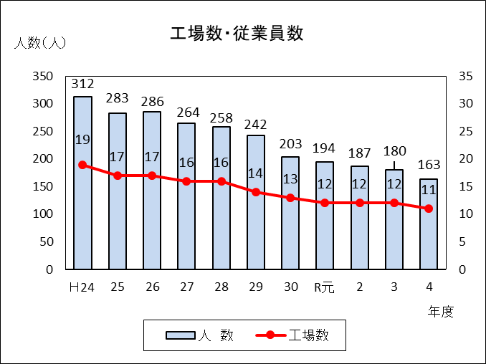
工場数
表１－２ 従業員規模別工場数

従業員数（人） |  | 工場数
～10 |  | 5
11～ |  | 2
21～ |  | 3
31～ |  | 1
計 |  | 11

２ページ
２ 生産量及び出荷量

○ 令和４年度の生産量は、半製品1，５５６ｍ３、製品２６,５２３ｍ３、合計が２８，０７９ｍ３で、前年度より１０．１％減少し
ました。

○ 出荷量は、半製品１，５６４ｍ３、製品２５，０８６ｍ３、合計が２６，６５０ｍ３で、前年度より１５．３％減少しました。

○ 樹種別の出荷量は、針葉樹が２５，４７８ｍ３で前年度より１４.８％減少し、広葉樹は１，1７２ｍ３で前年度より２３．７％
減少しました。

表２－１ 年度別生産量及び出荷量
 |  |  |  |  |  |  |  |  |  |  |  | （単位：ｍ3、％）
区分 | 生 産 量 |  |  |  |  |  | 出 荷 量
 | 半製品 |  | 製 品 |  | 合 計 |  | 半製品 |  | 製 品 |  | 合 計
年度 | 数 量 | 前年比 | 数 量 | 前年比 | 数 量 | 前年比 | 数 量 | 前年比 | 数 量 | 前年比 | 数 量 | 前年比
Ｈ24 | 1,902 | － | 34,818 | － | 36,720 | － | 1,889 | － | 35,030 | － | 36,919 | －
25 | 1,847 | 97.1 | 37,178 | 106.8 | 39,025 | 106.3 | 1,847 | 97.8 | 38,093 | 108.7 | 39,940 | 108.2
26 | 1,673 | 90.6 | 37,490 | 100.8 | 39,163 | 100.4 | 1,673 | 90.6 | 36,614 | 96.1 | 38,287 | 95.9
27 | 1,678 | 100.3 | 34,241 | 91.3 | 35,919 | 91.7 | 1,678 | 100.3 | 34,249 | 93.5 | 35,927 | 93.8
28 | 1,671 | 99.6 | 34,810 | 101.7 | 36,481 | 101.6 | 1,667 | 99.3 | 35,377 | 103.3 | 37,044 | 103.1
29 | 1,404 | 84.0 | 32,029 | 92.0 | 33,433 | 91.6 | 883 | 53.0 | 31,959 | 90.3 | 32,842 | 88.7
30 | 1,325 | 94.4 | 31,264 | 97.6 | 32,589 | 97.5 | 1,343 | 152.1 | 31,364 | 98.1 | 32,707 | 99.6
R元 | 1,459 | 110.1 | 30,776 | 98.4 | 32,235 | 98.9 | 1,459 | 108.6 | 30,590 | 97.5 | 32,049 | 98.0
2 | 1,251 | 85.7 | 27,638 | 89.8 | 28,889 | 89.6 | 1,296 | 88.8 | 27,943 | 91.3 | 29,239 | 91.2
3 | 1,581 | 126.4 | 29,640 | 107.2 | 31,221 | 108.1 | 1,624 | 125.3 | 29,826 | 106.7 | 31,450 | 107.6
4 | 1,556 | 98.4 | 26,523 | 89.5 | 28,079 | 89.9 | 1,564 | 96.3 | 25,086 | 84.1 | 26,650 | 84.7

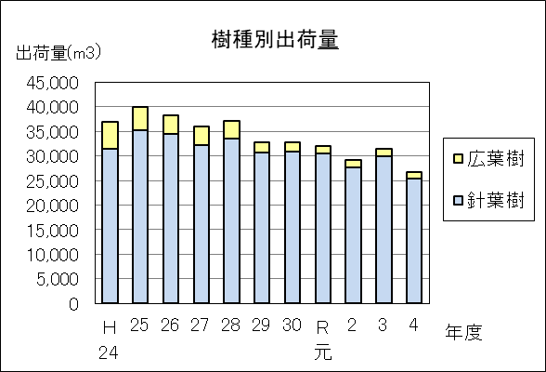
表２－１ 樹種別出荷量の推移
 |  |  |  |  |  | （単位：ｍ3、％）
区分 | 樹種別出荷量
 | 針葉樹 |  | 広葉樹 |  | 合 計
年度 | 数 量 | 前年比 | 数 量 | 前年比 | 数 量 | 前年比
Ｈ24 | 31,391 | － | 5,528 | － | 36,919 | －
25 | 35,324 | 112.5 | 4,616 | 83.5 | 39,940 | 108.2
26 | 34,456 | 97.5 | 3,831 | 83.0 | 38,287 | 95.9
27 | 32,247 | 93.6 | 3,680 | 96.1 | 35,927 | 93.8
28 | 33,579 | 104.1 | 3,465 | 94.2 | 37,044 | 103.1
29 | 30,695 | 91.4 | 2,147 | 62.0 | 32,842 | 88.7
30 | 30,816 | 100.4 | 1,891 | 88.1 | 32,707 | 99.6
R元 | 30,428 | 98.7 | 1,621 | 85.7 | 32,049 | 98.0
2 | 27,687 | 91.0 | 1,552 | 95.7 | 29,239 | 91.2
3 | 29,914 | 108.0 | 1,536 | 99.0 | 31,450 | 107.6
4 | 25,478 | 85.2 | 1,172 | 76.3 | 26,650 | 84.7

3ページ
３ 製品別出荷量

○ 製品別の出荷量は、構造用が２２，２３８ｍ３で全体の８３．４％を占めています。

○ 構造用の出荷量の比率は、中断面が５０．０％（１１，１１２ｍ３）と最も高く、次いで小断面が４６．５％
（１０，３４７ｍ３）となっています。

○ 構造用大断面（７７９ｍ３）は、前年より２０．７％減少しました。

○ 樹種別にみると、針葉樹は構造用の比率が８７．３％を占め、広葉樹は造作用の比率が９７．８％となっています。

表３－１ 製品別出荷量の推移
 |  |  |  |  |  |  |  |  |  |  | (単位：ｍ３,％)
年度 |  | 構 造 用 |  |  |  |  | 造作用 |  | 半製品 |  | 合 計
 |  | 数 量 | 構成比 | 内 訳
 |  |  |  | （小断面） | (中断面) | （大断面） | 数 量 | 構成比 | 数 量 | 構成比 | 数 量 | 前年比
Ｈ24 |  | 29,344 | 79.5 | (10,041) | (17,406) | (1,897) | 5,686 | 15.4 | 1,889 | 5.1 | 36,919 | -
25 |  | 33,198 | 83.1 | (11,207) | (19,068) | (2,923) | 4,895 | 12.3 | 1,847 | 4.6 | 39,940 | 108.2
26 |  | 33,163 | 86.6 | (9,288) | (20,027) | (3,848) | 3,451 | 9.0 | 1,673 | 4.4 | 38,287 | 95.9
27 |  | 30,570 | 85.1 | (9,120) | (19,615) | (1,835) | 3,679 | 10.2 | 1,678 | 4.7 | 35,927 | 93.8
28 |  | 31,901 | 86.1 | (12,465) | (16,858) | (2,578) | 3,476 | 9.4 | 1,667 | 4.5 | 37,044 | 103.1
29 |  | 28,522 | 86.8 | (10,697) | (16,363) | (1,462) | 3,437 | 10.5 | 883 | 2.7 | 32,842 | 88.7
30 |  | 28,079 | 85.9 | (11,053) | (16,102) | (924) | 3,285 | 10.0 | 1,343 | 4.1 | 32,707 | 99.6
R元 |  | 26,956 | 84.1 | (13,016) | (12,315) | (1,625) | 3,634 | 11.3 | 1,459 | 4.6 | 32,049 | 98.0
2 |  | 23,908 | 81.8 | (9,690) | (13,180) | (1,038) | 4,035 | 13.8 | 1,296 | 4.4 | 29,239 | 91.2
3 |  | 26,620 | 84.7 | (11,872) | (13,766) | (982) | 3,206 | 10.2 | 1,604 | 5.1 | 31,430 | 107.5
4 |  | 22,238 | 83.4 | (10,347) | (11,112) | (779) | 2,848 | 10.7 | 1,564 | 5.9 | 26,650 | 84.8

表３－２ 令和４年度 樹種別製品別出荷量
 |  |  |  |  |  |  |  |  | (単位：ｍ３,％)
樹 種 別 |  |  | 構 造 用 |  |  |  | 造 作 用 | 半製品 | 合 計
 |  |  |  | （小断面） | (中断面) | （大断面）
針 葉 樹 |  |  | 22,238 | (10,347) | (11,112) | (779) | 1,702 | 1,538 | 25,478
 | (構成比） |  | 87.3% | (46.5) | (50.0) | (3.5) | 6.7% | 6.0% | 100.0%
 |  | エゾ・トド | 8,290 |  |  |  | 752 | 1,450 | 10,492
 |  | カラマツ | 11,539 |  |  |  | 537 | 4 | 12,080
 |  | その他 | 2,409 |  |  |  | 413 | 84 | 2,906
広 葉 樹 |  |  | 0 | (0) | (0) | (0) | 1,146 | 26 | 1,172
 | (構成比） |  | 0.0% | (0.0) | (0.0) | (0.0) | 97.8% | 2.2% | 100.0%
計 |  |  | 22,238 | (10,347) | (11,112) | (779) | 2,848 | 1,564 | 26,650
(構成比） |  |  | 83.4% | (46.5) | (50.0) | (3.5) | 10.7% | 5.9% | 100.0%

製品別出荷量

4ページ
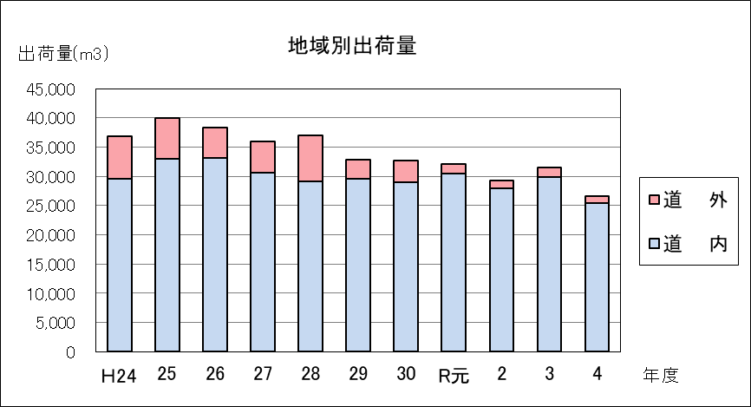
４ 地域別出荷量

○ 地域別の出荷量は、道内向けが２５，４２１ｍ３で９５．４％、道外向けが１，２２９ｍ３で４．６％となり、
令和４年度は、前年とほぼ同様の割合となりました。

表４ 地域別出荷量の推移
 |  |  |  |  |  | (単位：ｍ３,％)
地域 | 道 内 |  | 道 外 |  | 合 計
年度 | 数 量 | 構成比 | 数 量 | 構成比 | 数 量 | 前年比
Ｈ24 | 29,641 | 80.3 | 7,278 | 19.7 | 36,919 | ー
25 | 33,026 | 82.7 | 6,914 | 17.3 | 39,940 | 108.2
26 | 33,167 | 86.6 | 5,120 | 13.4 | 38,287 | 95.9
27 | 30,683 | 85.4 | 5,244 | 14.6 | 35,927 | 93.8
28 | 29,186 | 78.8 | 7,858 | 21.2 | 37,044 | 103.1
29 | 29,646 | 90.3 | 3,196 | 9.7 | 32,842 | 88.7
30 | 28,985 | 88.6 | 3,722 | 11.4 | 32,707 | 99.6
R元 | 30,522 | 95.2 | 1,527 | 4.8 | 32,049 | 98.0
2 | 27,938 | 95.6 | 1,301 | 4.4 | 29,239 | 91.2
3 | 29,826 | 94.8 | 1,624 | 5.2 | 31,450 | 107.6
4 | 25,421 | 95.4 | 1,229 | 4.6 | 26,650 | 84.7

5ページ
５ 販売先別出荷量

○ 販売先別は、製造業者への出荷量が１７，３５７ｍ３で６５．１％と半数以上を占め、次いで流通業者への出荷量が７，１２７ｍ３で
２６．７％となっています。

○ 販売先別の地域割合では、製造業者への出荷量は、道内向けが９６．９％、道外向けが３．１％となっており、
流通業者への出荷量は、道内向けが９５．４％、道外向けが４．６％という比率になっています。

表５－１ 販売先別出荷量の推移
 |  |  |  |  |  |  |  |  |  |  |  |  |  |  |  | （単位：ｍ３,％）
仕向先 | 製 造 業 者 |  |  |  |  |  |  |  | 流 通 業 者 |  | 工 務 店 ・ |  | そ の 他 |  | 合 計
 | 集成材 |  | プレカット |  | 家具 |  | 計 |  |  |  | ハウスメーカー
年度 | 数量 | 構成比 | 数量 | 構成比 | 数量 | 構成比 | 数量 | 構成比 | 数量 | 構成比 | 数量 | 構成比 | 数量 | 構成比 | 数量 | 前年比
Ｈ24 | 343 | 0.9 | 10,679 | 27.1 | 1,769 | 4.5 | 12,791 | 32.4 | 15,997 | 40.5 | 5,847 | 14.8 | 2,284 | 5.8 | 39,460 | ー
25 | 915 | 2.3 | 12,027 | 30.1 | 1,895 | 4.7 | 14,837 | 37.1 | 17,176 | 43.0 | 6,262 | 15.7 | 1,665 | 4.2 | 39,940 | 101.2
26 | 71 | 0.2 | 12,390 | 32.4 | 1,706 | 4.4 | 14,167 | 37.0 | 16,324 | 42.6 | 5,536 | 14.5 | 2,260 | 5.9 | 38,287 | 95.9
27 | 11 | 0.0 | 13,148 | 36.6 | 1,661 | 4.6 | 14,820 | 41.2 | 14,595 | 40.6 | 3,577 | 10.0 | 2,935 | 8.2 | 35,927 | 93.8
28 | 149 | 0.4 | 15,578 | 43.4 | 1,713 | 4.7 | 17,440 | 48.5 | 14,895 | 41.5 | 3,950 | 11.0 | 759 | 2.1 | 35,927 | 100.0
29 | 149 | 0.5 | 17,696 | 53.9 | 316 | 1.0 | 18,161 | 55.3 | 9,859 | 30.0 | 4,158 | 12.7 | 664 | 2.0 | 32,842 | 91.4
30 | 170 | 0.5 | 18,718 | 57.2 | 346 | 1.1 | 19,234 | 58.8 | 11,041 | 33.8 | 1,866 | 5.7 | 566 | 1.7 | 32,707 | 99.6
R元 | 114 | 0.4 | 17,791 | 55.5 | 200 | 0.6 | 18,105 | 56.5 | 10,969 | 34.2 | 2,149 | 6.7 | 826 | 2.6 | 32,049 | 98.0
2 | 113 | 0.4 | 16,692 | 57.1 | 159 | 0.5 | 16,964 | 58.0 | 9,658 | 33.0 | 1,976 | 6.8 | 641 | 2.2 | 29,239 | 91.2
3 | 159 | 0.5 | 18,122 | 57.6 | 169 | 0.5 | 18,450 | 58.7 | 10,028 | 31.9 | 2,270 | 7.2 | 702 | 2.2 | 31,450 | 107.6
4 | 133 | 0.5 | 17,057 | 64.0 | 167 | 0.6 | 17,357 | 65.1 | 7,127 | 26.7 | 1,690 | 6.3 | 476 | 1.8 | 26,650 | 84.7

表５－２ 販売先別出荷量（道内・道外別）
 |  |  |  |  |  |  |  |  |  |  |  |  |  |  |  | （単位：ｍ３,％）
仕向先 | 製 造 業 者 |  |  |  |  |  |  |  | 流 通 業 者 |  | 工 務 店 ・ |  | そ の 他 |  | 合 計
 | 集成材 |  | プレカット |  | 家 具 |  | 計 |  |  |  | ハウスメーカー
地域 | 数量 | 比率 | 数量 | 比率 | 数量 | 比率 | 数量 | 比率 | 数量 | 比率 | 数量 | 比率 | 数量 | 比率 | 数量 | 比率
道 内 | 133 | 100 | 16,551 | 97.0 | 138 | 82.6 | 16,822 | 96.9 | 6,848 | 96.1 | 1,584 | 93.7 | 167 | 35.1 | 25,421 | 95.4
道 外 | 0 | 0.0 | 506 | 3.0 | 29 | 17.4 | 535 | 3.1 | 279 | 3.9 | 106 | 6.3 | 309 | 64.9 | 1,229 | 4.6
計 | 133 | － | 17,057 | － | 167 | － | 17,357 | － | 7,127 | － | 1,690 | － | 476 | － | 26,650 | －

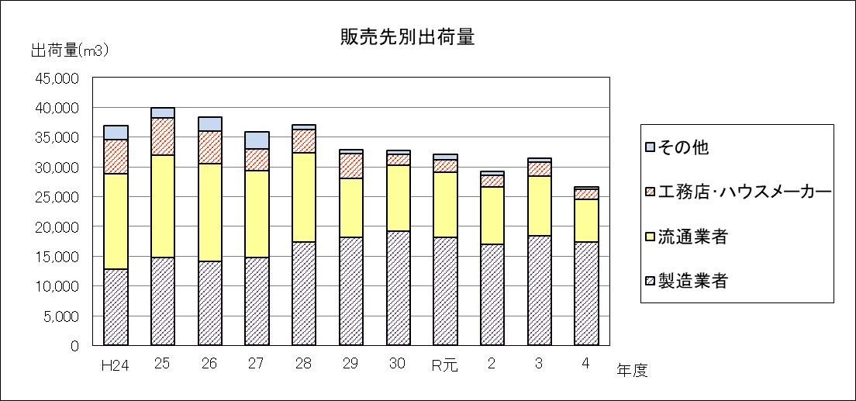

 |  |  |  |  |  |  |  |  |  |  | 11215

6ページ
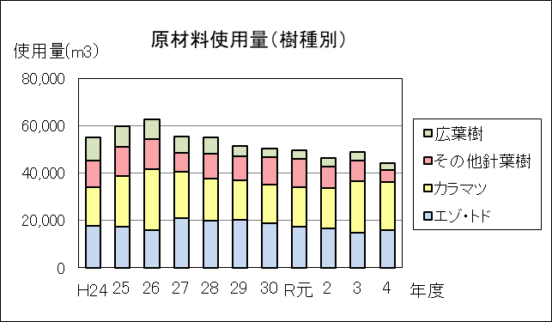
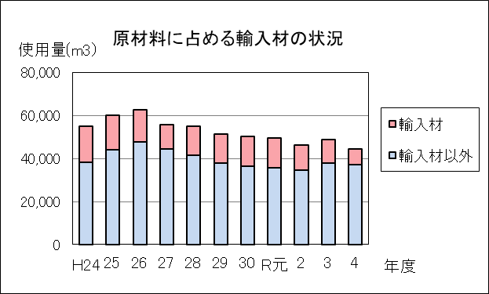
６ 原材料使用量

○ 令和４度の原材料使用量は、針葉樹が４１，５４９ｍ３で前年度より８．７％減少し、広葉樹が２，７７１ｍ３で前年度より
１８．２％減少しました。

○ 原材料に占める輸入材の割合は１６．４％で、前年度（２２．７％）より減少しました。

○ 樹種別の輸入材割合は、針葉樹が１５．１％で前年度（２１．２％）より減少し、広葉樹も３６．６％で前年度（４２．８％）と
より減少しました。

表６－１ 年度別原材料使用量
 |  |  |  |  |  |  | ※下段（ ）書きは、輸入材量で内数 |  |  |  |  | (単位:ｍ3)
区分 | 針 葉 樹 |  |  |  |  |  |  |  | 広葉樹 |  | 合 計
年度 | エゾ・トド |  | カラマツ |  | その他 |  | 小 計
Ｈ24 | 17,760 |  | 16,232 |  | 11,323 |  | 45,315 |  | 9,904 |  | 61,074
 | (0) |  | (22) |  | (11,023) |  | (11,045) |  | (5,934) |  | (16,979)
25 | 17,346 |  | 21,591 |  | 12,151 |  | 51,088 |  | 8,943 |  | 60,031
 | (0) |  | (0) |  | (11,215) |  | (11,215) |  | (4,710) |  | (15,925)
26 | 15,908 |  | 25,763 |  | 12,943 |  | 54,614 |  | 8,098 |  | 62,712
 | (0) |  | (0) |  | (12,464) |  | (12,464) |  | (2,617) |  | (15,081)
27 | 20,994 |  | 19,778 |  | 7,809 |  | 48,581 |  | 7,116 |  | 55,697
 | (0) |  | (1,482) |  | (7,198) |  | (8,680) |  | (2,626) |  | (11,306)
28 | 20,116 |  | 17,538 |  | 10,740 |  | 48,394 |  | 6,731 |  | 55,125
 | (0) |  | (1,542) |  | (9,637) |  | (11,179) |  | (2,259) |  | (13,438)
29 | 20,302 |  | 16,658 |  | 10,203 |  | 47,163 |  | 4,272 |  | 51,435
 | (0) |  | (1,587) |  | (9,669) |  | (11,256) |  | (2,157) |  | (13,413)
30 | 18,683 |  | 16,659 |  | 11,553 |  | 46,895 |  | 3,552 |  | 50,447
 | (0) |  | (1,437) |  | (10,504) |  | (11,941) |  | (1,921) |  | (13,862)
R元 | 17,418 |  | 16,745 |  | 11,947 |  | 46,110 |  | 3,643 |  | 49,753
 | (0) |  | (1,326) |  | (10,904) |  | (12,230) |  | (1,650) |  | (13,880)
2 | 16,649 |  | 16,985 |  | 9,200 |  | 42,834 |  | 3,647 |  | 46,481
 | (0) |  | (2,000) |  | (8,328) |  | (10,328) |  | (1,533) |  | (11,861)
3 | 14,708 |  | 21,893 |  | 8,932 |  | 45,533 |  | 3,389 |  | 48,922
 | (0) |  | (2,053) |  | (7,606) |  | (9,659) |  | (1,452) |  | (11,111)
4 | 15,922 |  | 20,341 |  | 5,286 |  | 41,549 |  | 2,771 |  | 44,320
 | (0) |  | (1,655) |  | (4,606) |  | (6,261) |  | (1,015) |  | (7,276)
構成比 | 35.9% |  | 45.9% |  | 11.9% |  | 93.7% |  | 6.3% |  | 100%
前年比 | 108.3% |  | 92.9% |  | 59.2% |  | 91.3% |  | 81.8% |  | 90.6%

表６－２ 原材料に占める輸入材の状況
 |  |  |  |  |  |  |  |  |  |  |  |  | (単位:ｍ3)
区分 | 原 木 |  |  |  |  | 製 材 ・ 半 製 品 |  |  |  |  | 合 計
 | 針葉樹 |  |  |  | 広葉樹 | 針葉樹 |  |  |  | 広葉樹
量 | ｴｿﾞ・ﾄﾄﾞ | ｶﾗﾏﾂ | その他 | 小計 |  | ｴｿﾞ・ﾄﾄﾞ | ｶﾗﾏﾂ | その他 | 小計 |  | 針葉樹 | 広葉樹 | 合計
使用量 | 0 | 0 | 0 | 0 | 1,318 | 15,922 | 20,341 | 5,286 | 41,549 | 1,453 | 41,549 | 2,771 | 44,320
うち輸入材 | 0 | 0 | 0 | 0 | 373 | 0 | 1,655 | 4,606 | 6,261 | 642 | 6,261 | 1,015 | 7,276
輸入割合 | 0.0% | 0.0% | 0.0% | 0.0% | 28.3% | 0.0% | 8.1% | 87.1% | 15.1% | 44.2% | 15.1% | 36.6% | 16.4%
参考(R３ 輸入割合) | (0.0%) | (0.0%) | (0.0%) | (0.0%) | (29.6%) | (0.0%) | (9.6%) | (85.2%) | (21.5%) | (53.2%) | (21.2%) | (42.8%) | (22.7%)

. |  |  |  |  |  |  |  |  |  |  | .

7ページ
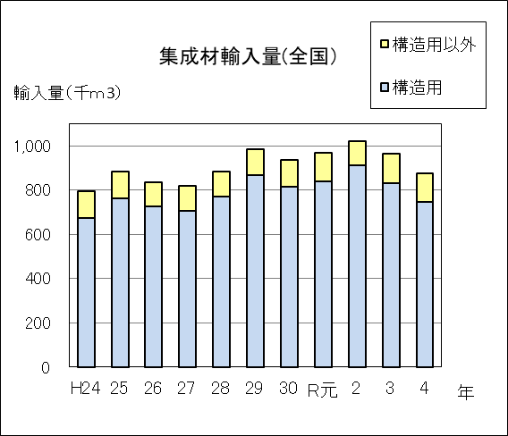
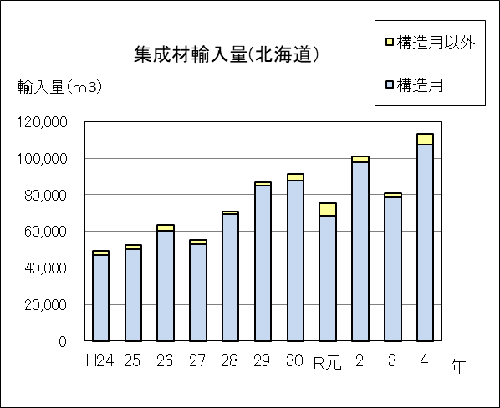
【参考資料】 |  |  |  |  |  |  |  |  |  |  | 参考資料

集成材生産量の推移（全国：１～１２月）

 |  |  |  |  |  |  |  |  | （単位：数量=千m3、前年比=%）
 | 区分 | 生 産 量
 |  | 構 造 用 集 成 材 |  |  |  | 構 造 用 以 外 |  |  |  | 合 計 | 対前年比
年 |  | 国産 | 輸入 | 混合 | 計 | 国産 | 輸入 | 混合 | 計
平成 | 29 | 497 | 1,237 | 124 | 1,858 | 42 | 68 | 3 | 113 | 1,971 | －
平成 | 30 | 628 | 1,089 | 135 | 1,852 | 39 | 32 | 0 | 71 | 1,923 | 97.6
令和 | 元 | 611 | 1,117 | 102 | 1,830 | 44 | 46 | 0 | 90 | 1,920 | 99.8
令和 | 2 | 419 | 1,140 | 112 | 1,671 | 40 | 29 | 0 | 69 | 1,740 | 90.6
令和 | 3 | 592 | 1,171 | 133 | 1,896 | 57 | 25 | 4 | 86 | 1,982 | 113.9
※1 農林水産省の調査は平成29年～となっています。 |  |  |  |  |  |  |  |  | （政府統計e-Stat 木材需給報告書）

集成材の輸入実績

【全 国】 |  |  |  |  |  |  |  |  |  |  |  | （単位：千m3）
年 |  | H24 | 25 | 26 | 27 | 28 | 29 | 30 | R元 | 2 | 3 | 4
集成材 |  | 122 | 122 | 108 | 112 | 113 | 116 | 123 | 131 | 109 | 132 | 131
構造用集成材 |  | 674 | 761 | 728 | 705 | 772 | 868 | 813 | 838 | 910 | 832 | 746
計 |  | 796 | 883 | 836 | 817 | 885 | 984 | 936 | 969 | 1,019 | 964 | 877
（対前年比％） |  | - | (110.9%) | (94.7%) | (97.7%) | (108.3%) | (111.2%) | (95.1%) | (103.5%) | (105.2%) | (94.6%) | (91.0%)

【北海道】 |  |  |  |  |  |  |  |  |  |  |  | （単位：m3）
年 |  | H24 | 25 | 26 | 27 | 28 | 29 | 30 | R元 | 2 | 3 | 4
集成材 |  | 2,232 | 2,537 | 3,134 | 2,003 | 1,511 | 1,951 | 3,596 | 6,946 | 3,077 | 2,201 | 5,748
構造用集成材 |  | 46,892 | 50,161 | 60,342 | 53,114 | 69,258 | 84,976 | 87,767 | 68,388 | 97,999 | 78,581 | 107,473
計 |  | 49,124 | 52,698 | 63,476 | 55,117 | 70,769 | 86,927 | 91,363 | 75,334 | 101,076 | 80,782 | 113,221
（対前年比％） |  | - | (107.3%) | (120.5%) | (86.8%) | (128.4%) | (122.8%) | (105.1%) | (82.5%) | (134.2%) | (79.9%) | (140.2%)
 |  |  |  |  |  |  |  |  |  |  | （資料：財務省「貿易統計」）

